Veiledning
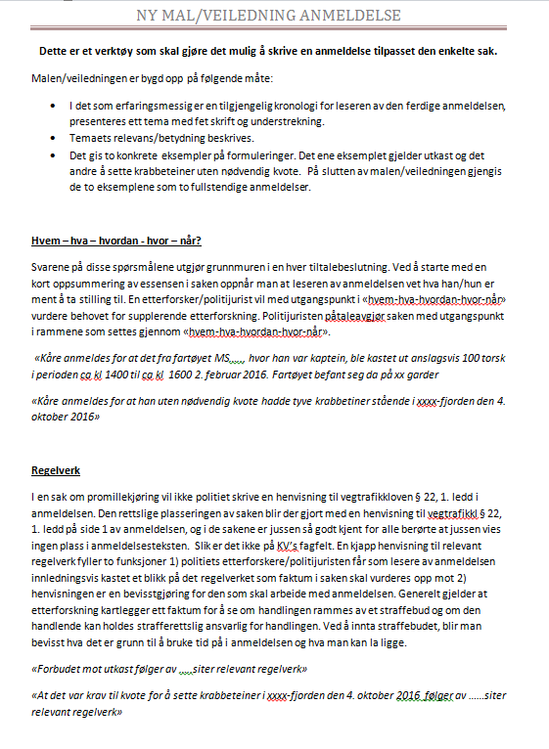
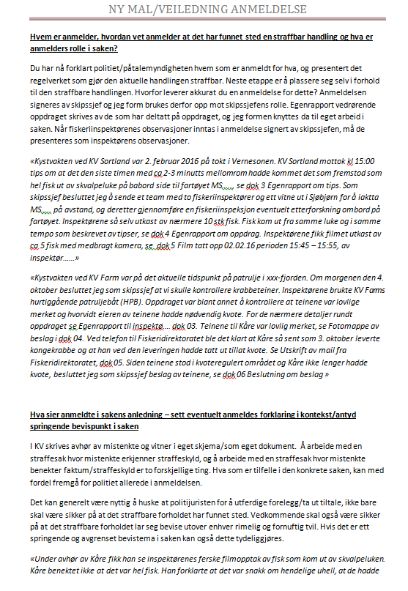
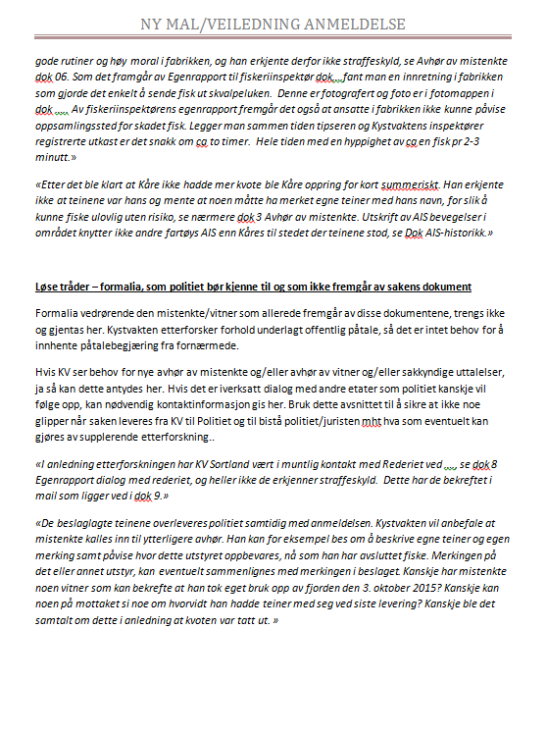
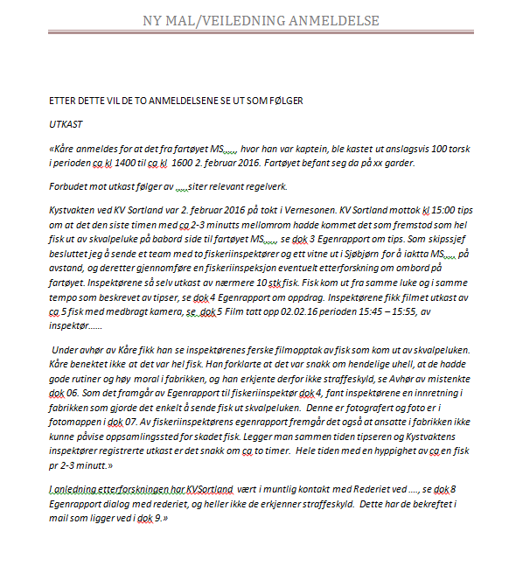
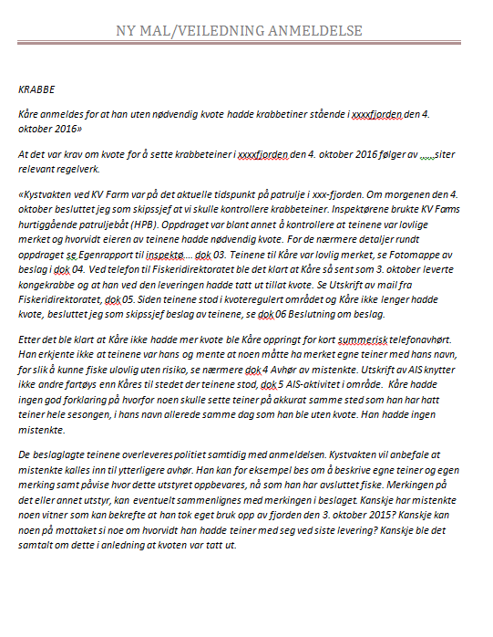
VEILEDNING TIL BRUK AV SKJEMAET
Alle celler som det ikke skal føres noe i er låst. En blar videre mellom de feltene en skal fylle ut ved å bruke TAB-tasten. En vil da hoppe videre til neste felt som krever utfylling. Dersom en er i tvil om hva en skal fylle inn i en celle så er det lagt inn forklaring/merknader til felter som ikke er selvforklarende.

Lagring
Når anmeldelsesdokumentet/skjemaet skal lagres er det viktig at en velger "lagre som.." på fil-menyen. Det bør også opprettes en egen mappe i "Mine dokumenter" f.eks. for å lagre alle skjema. Skjemaene skal lagres med Anm.nr. som filnavn. F.eks: KV-"Fartøysnavn"-001(002,003,004 osv).xls

Anmeldelse del1
 |  | Anmeldelse |  |  |  | Anm.nr. |  |  | Dok.nr
 |  |  |  |  |  |  |  |  | 02
 |  |  |  |  |  | Dok. løpenummer
 |  |  |  |  |  | Skrivebeskyttet |  |  | Side | Norges Økonomiske Sone
 |  |  |  |  |  |  |  |  | XX av XX | Fiskevernsonen ved Svalbard
Dato kI. |  | Skrevet av |  |  |  | Tjenestested |  |  |  | Fiskerisonen ved Jan Mayen
 |  |  |  |  |  |  |  |  |  | Norges Territorialfarvann eller Indre farvann
 |  |  |  |  |  |  |  |  |  | Svalbards Territorialfarvann eller Indre farvann
Sak |  |  |  |  |  |  |  |  |  | Internasjonalt farvann
Anmeldt forhold |  |  |  |  | Etterforskningsinstans |  |  |  |  | Andre lands Økonomiske Sone

Fra dato kI. | Til dato kI. |  | Reg. dato |  | Stat. bokstav | Stat. gruppe |  | Modus | Sone

Gjerningskommune/Sone |  |  |  |  | Påtaleansvarlig

Nærmere Stedsangivelse |  |  |  |  | Etterforsker

Anmelder
Navn |  |  |  |  |  | Stilling/Funksjon

Adresse |  |  |  | Postnr. og sted

Arbeidsgiver, adresse, postnr. og sted |  |  |  |  |  |  |  | Tlf. arb.giver

Kan treffes på dagtid (jobb/tlf.)

Vitner
Vitner navn, adresse, postnr. og sted, tlf.

Mistenkte
Mistenktes navn |  |  |  |  |  | Fødselsnr. |  |  | Kjønn

Adresse |  |  |  | Postnr. og sted |  |  | Tlf. privat

Arbeidsgiver, adresse, postnr, og sted |  |  |  |  |  |  | Tlf. arb.giver

Kan treffes pa dagtid (jobb/tlf.)

Forklaring (dersom forklaringstekst overskrider plassen i feltet bruk vedlegg)

Ved mye tekst bruk side 2

